ステージ配置図
（様式４)
第４４回近畿高等学校総合文化祭福井大会
 |  | 吹奏楽部門 ステージ配置図

✓
✓
学校名 （合同の場合、 代表校） |  |  |  |  |  |  |  |  | 合同の場合、他の団体名 |  |  |  |  |  |  |  | 出演者 総数 |  |  | 名
✓
✓

✓
✓
 |  |  |  | TEL |  |  |  | FAX |  |  |  |  | E-mail
譜面台・椅子等 |  |  |  | イス |  |  | 譜面台 |  |  |  | 指揮者台 |  |  | 要・不要 |  | 指揮者 譜面台 |  |  | 要・不要
 |  |  |  | （〇で表示） |  | 脚 | （×で表示） |  |  | 台
 |  |  |  | 電源 | 要・不要 |  | マイク |  | ソロ用 |  |  | 歌唱用
 |  |  |  | △で表示 |  |  |  |  |  |  | 本 |  |  |  | 本
□ピアノ □ティンパニ（23、26、29、32インチ ）
□チャイム □バスドラム □ドラムセット □ゴング
□マリンバ □シロフォン □ヒブラフォン □ハープ
□グロッケン □ボンゴ □コンガ □ベースアンプ
 |  |  |  | 借用希望楽器
 |  |  |  | （希望の楽器に☑マーク）

持ち込み打楽器

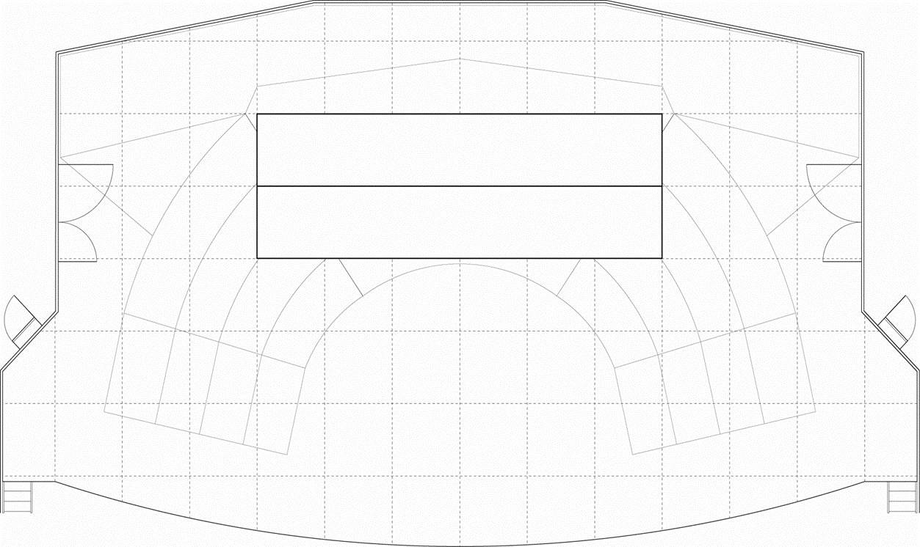

ティンパニは雛壇下段下手に据置します。
ピアノ、バスドラム,ドラムセット、チャイム、ゴング、マリンバ、シロフォン、ビブラフォン、グロッケン、ボンゴ、コンガ、ハープは舞台下手に据置します。
 |  |  |  |  |  |  |  |  |  |  |  |  |  |  |  |  |  | 凡例
椅子 〇
ピアノ椅子●
譜面台×
指揮者◎

 | 注： |  | 出演者が多くなる団体は、譜面台は二人で１台を使用するなど、できる限り各団体で
 |  |  | 使用数を考えてください。
 | 注： |  | 原則、上記借用楽器を御利用ください。

